Graficos
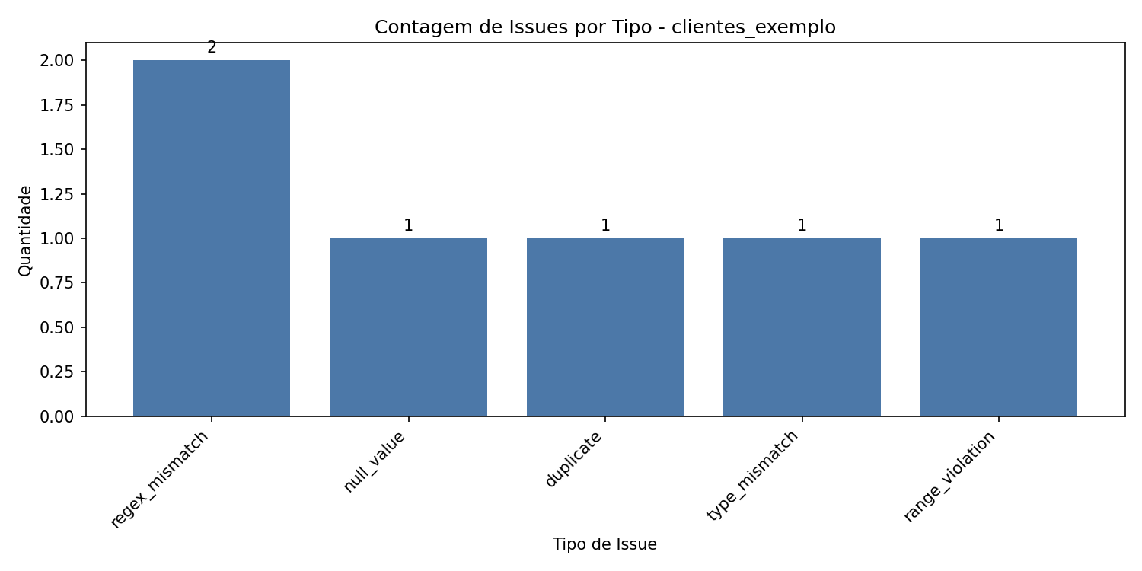
info
Gráfico de issues por tipo

